Übersichtskarte Los 3
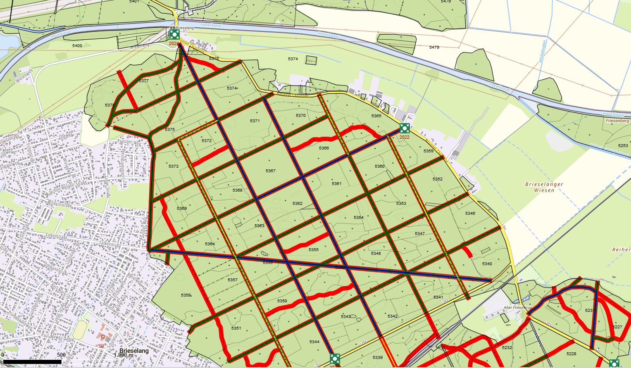
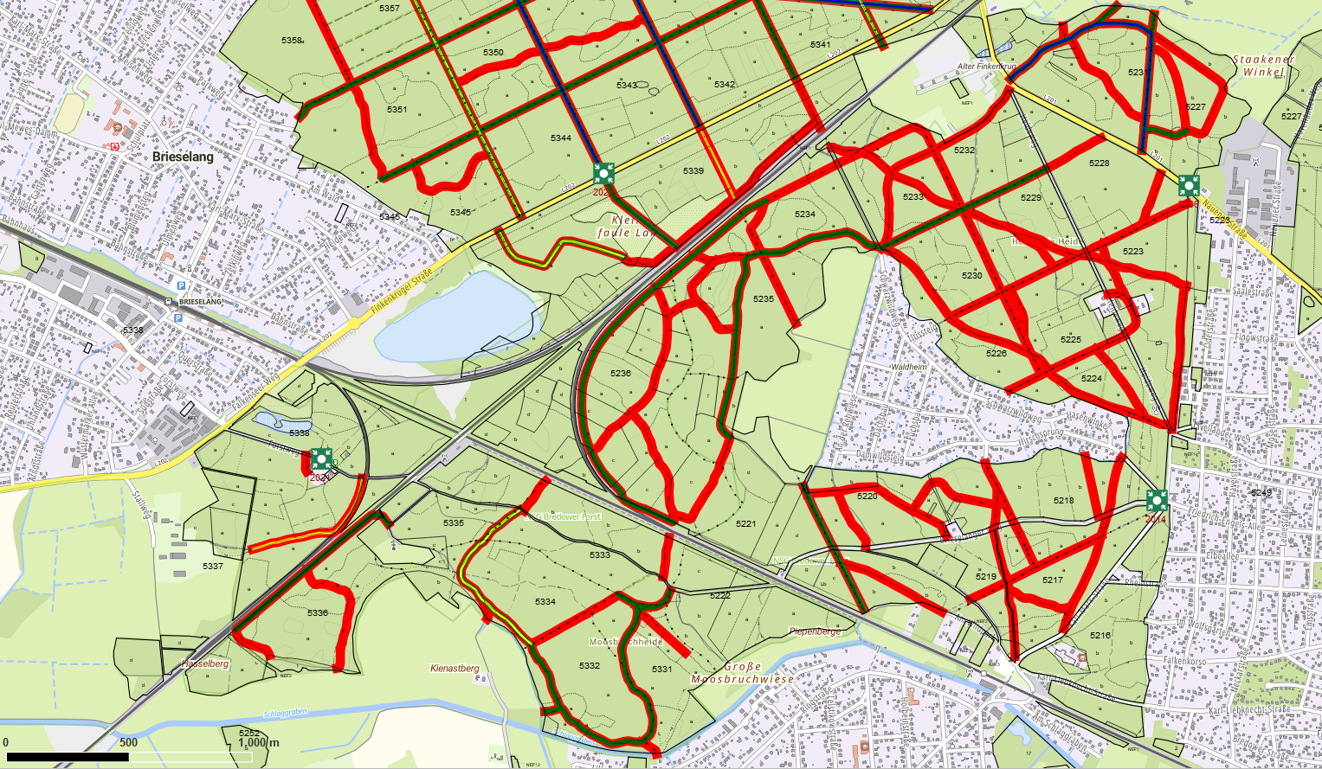
Übersichtskarte |  |  | Revier: | Bredower Forst
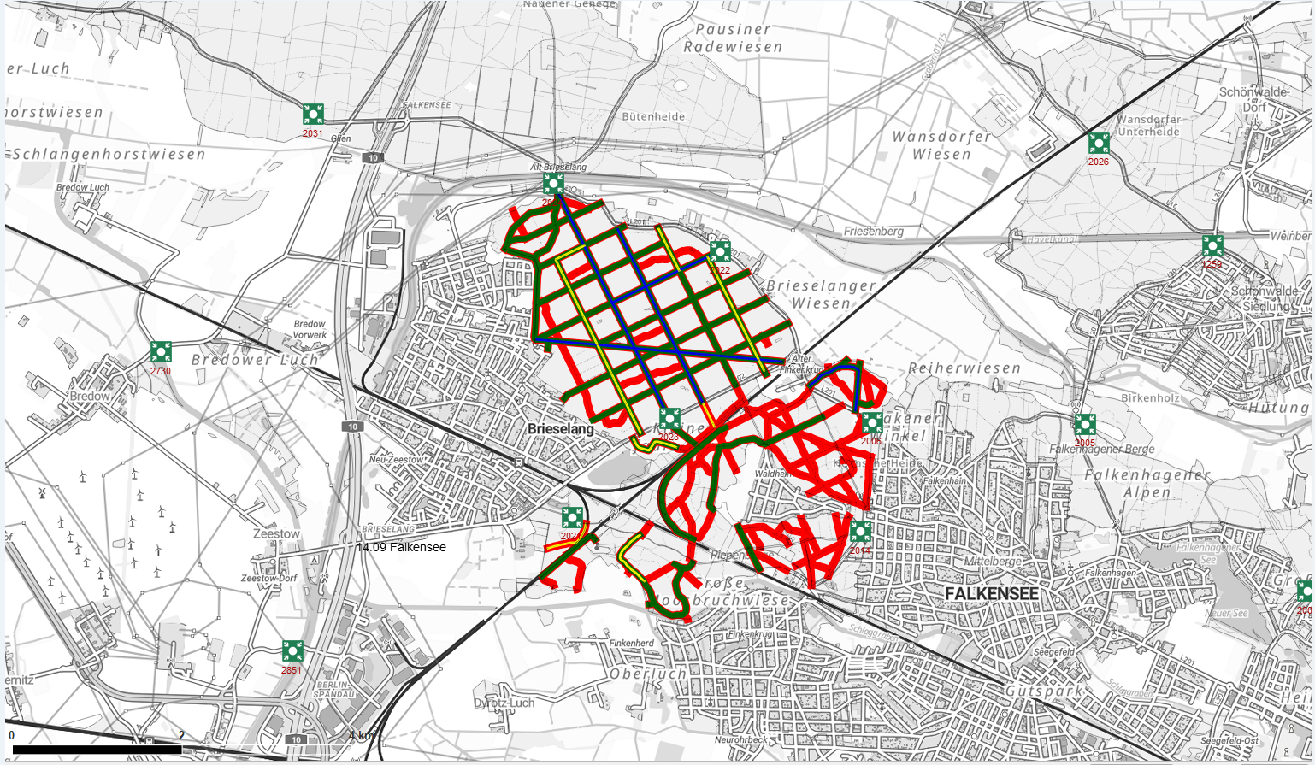

 |  | Rettungspunkt mit Nummer |  |  | Lage der Flächen
Detailkarte |  |  | Revier: | Bredower Forst | Los: | 3
 |  |  |  |  | Teilmaßnahme: | 3.1 bis 3.3
Legende: | Reprofilierung Hauptwege
 | Repofilierung Nebenwege
 | Herstellung Lichtraumprofil
 | Mulchen

